manual
함수 규칙
연속클릭 | (#시작버튼 > #시작버튼)
 | (#시작버튼 > #시작버튼, 0.7)
클릭 | (#시작버튼)
 | (#시작버튼, 0.7)

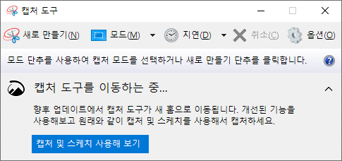
이미지 캡쳐

